Hata Taslağı
Sayı | Hata Başlığı | Açıklama | Öncelik | Ekler | Öncelik | Statü
1 | Arama çubuğunda arama butonu yok. | Özet:Enter tuşu dışında herhangi bir arama butonu yok. Oluşturma Adımları 1-e-bebek.com sitesine giriş yap. 2-Arama sekmesine tıkla. 3- Herhangi bir ürün yaz. Beklenen Sonuç:Arama butonu çıkması. Asıl Sonuç:Herhangi bir buton çıkmıyor. | Orta | 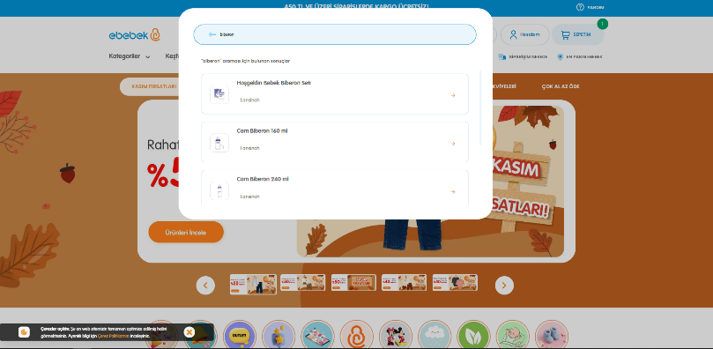
2 | Giriş yap ve Kayıl ol sekmesi optimize olarak ayrılmamış. | Özet:Giriş olurken kayıt olmak sadece girdiğin e-posta kayıtlı değilse mümkün oluyor. Oluşturma Adımları 1-e-bebek.com sitesine giriş yap 2-Giriş yap / Hesap oluştur butonuna tıkla. Beklenen sonuç:Giriş yap ve Kayıt ol butonlarının ayrı ayrı olması Asıl Sonuç:İki seçenek de tek butonda toplanmış. | Orta | 